11.마우스 포인터
1. 하늘색 부분을 드래그 하시오 | 1 | 10 | 10
2. 분홍색 셀을 오른쪽 두칸 아래쪽 두칸으로 이동하시오.
3. 하늘색 부분도 이동해 보시오.
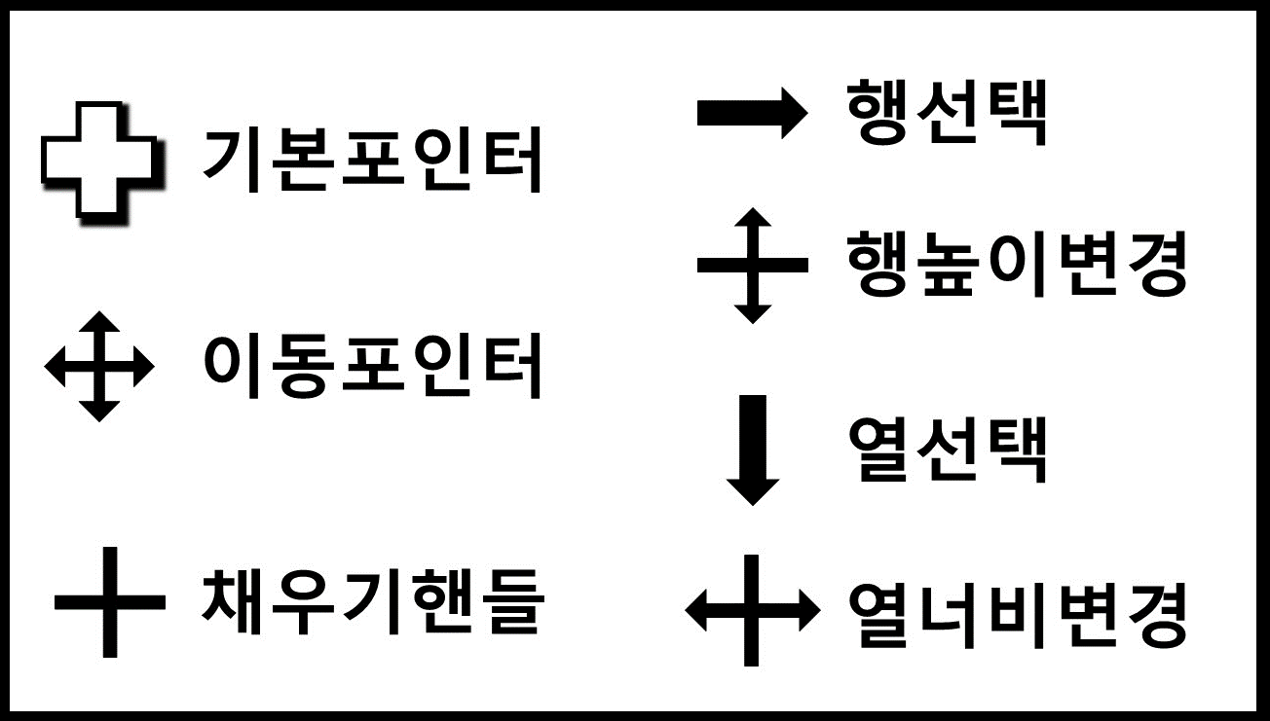
4. 하늘색 부분의 맨 윗부분을 자동채움 하시오.
5. 3행을 선택하여 보시오.
6. 3행의 행높이를 변경하여 보시오.
7. A열을 선택하여 보시오.
8. A열의 너비를 변경하여 보시오.

12.복사1_캡처복사(카메라)
견 적 서 |  |  |  |  |  |  |  | 견 적 서
블라블라 주식회사 |  |  |  |  |  |  |  | 블라블라 주식회사

2030-01-01 |  |  |  | 결 재 | 담당 | 과장 | 부장 | 2030-01-01

1. 품명 부분과 단가 부분은 열너비를 늘이고
수량과 공급가액 부분은 너비를 줄이시오.
2. 블라블라견적서의 표 부분을 아래한글에 복사하시오.캐
코드넘버 | 품명 | 규격 | 단가 | 수량 |  | 공급가액 |  | 코드넘버 | 품명 | 규격 | 단가 | 수량 | 공급가액
블라123 | 블라상품 | 소 | 50,000 | 100 |  | 5,000,000
블라456 | 블라상품2 | 중 | 60,000 | 200 |  | 12,000,000

14.복사3_이론
▶수식
=B2+B3
복사와 붙여넣기
서식만을 복사해야 된다고 가정하자.
복사할 때 미리 서식만 복사를 하고 그냥 붙여넣기(Ctrl V)를 하든
아니면 복사할 때 그냥 복사(Ctrl C)하고 붙여넣기 할 때 서식으로만 붙여 넣기를 하든 상관없다.
하지만 복사할 때의 선택보다 붙여넣기를 할 때 선택권이 훨씬 많다.
15000
10000
₩25,000
▶값
25000

▶서식
1)병합
2)가운데 맞춤
3)테두리
4)채우기 노랑
5)글꼴색 빨강
6)표시형식-통화

 | 1. B4셀의 서식만 복사하고 싶다
 | 2. B4셀의 수식만 복사하고 싶다.
 | 3. B4셀의 값을 복사하고 싶다.
 | 4. B4셀의 값과 쓸데없는 서식은 빼고 통화형식 서식만 가져오고 싶다.

14.복사3_거래명세표
1. 공급받는자 상호명을 일일거래내역시트 회사명에 붙여넣기 하시오.
2. 공급가액 부분을 일일거래내역시트에 붙여넣기 하시오.
3. 합계금액을 청구금액에 연결하여 붙여넣기 하시오.
거 래 명 세 표

청구금액
공급자 | 블라블라 주식회사
공급받는자 | ABC주식회사

품명 | 단가 | 수량 | 공급가액
블라블라~~~ | 100,000 | 5 | 500,000
블라블라~~~ | 80,000 | 3 | 240,000
블라블라~~~ | 53,000 | 2 | 106,000
블라블라~~~ | 27,000 | 10 | 270,000
블라블라~~~ | 65,000 | 7 | 455,000
블라블라~~~ | 87,000 | 9 | 783,000
블라블라~~~ | 45,000 | 10 | 450,000
블라블라~~~ | 25,000 | 19 | 475,000
블라블라~~~ | 63,000 | 10 | 630,000
블라블라~~~ | 9,000 | 11 | 99,000
블라블라~~~ | 100,000 | 13 | 1,300,000
합계 |  |  | 5,308,000

14.복사3_코드번호코팅하기
1. 코드번호는 함수로 인해 다른곳에 복사하면 변한다.
변하지 않게 코팅 하시오.
2. 사원번호를 아래의 사원별 월별 영업실적표에 복사하시오.
성명 | 사원번호 | 성별 | 부서 | 코드번호
블라1 | 111 | 남 | A | 111-남-A
블라2 | 222 | 여 | B | 222-여-B
블라3 | 333 | 남 | C | 333-남-C
블라4 | 444 | 여 | A | 444-여-A
블라5 | 555 | 남 | A | 555-남-A
블라6 | 666 | 남 | C | 666-남-C

사원별 월별 영업실적

월 | 사원번호

1월
2월
3월
4월
5월
6월
7월
8월
9월
10월
11월
12월

